Sheet1
Vy
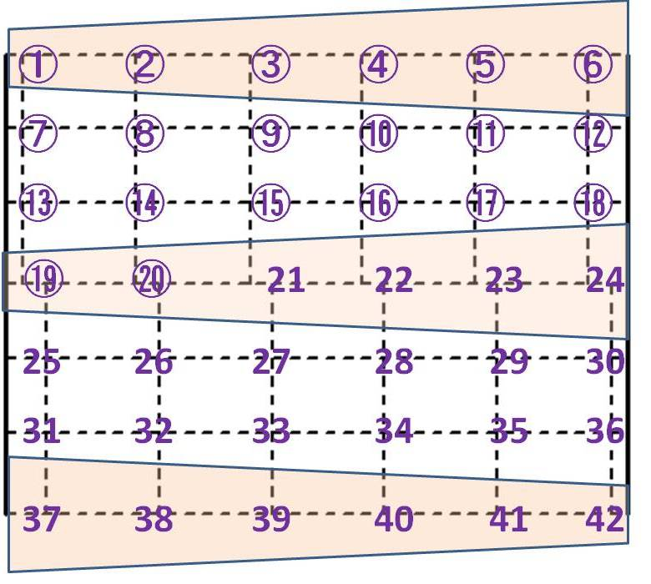
No. | x | y | h | Vx | Vy
1 | 150 | 5600 | 17 | 0.746 | -0.185
2 | 1150 | 5600 | 7 | 0.244 | -0.68
3 | 2150 | 5600 | 0 | 0 | 0
4 | 3150 | 5600 | 0 | 0 | 0
Vx
5 | 4150 | 5600 | 0 | 0 | 0
6 | 5150 | 5600 | 0 | 0 | 0
7 | 150 | 4700 | 36 | 1.031 | -0.005
8 | 1150 | 4700 | 31 | 0.116 | -0.136
9 | 2150 | 4700 | 32 | -0.442 | -0.399
10 | 3150 | 4700 | 35 | -0.028 | 0.121
11 | 4150 | 4700 | 33 | 0.065 | 0.161
12 | 5150 | 4700 | 33 | 0.054 | 0.019
13 | 150 | 3800 | 18 | 0.54 | 0.235
14 | 1150 | 3800 | 23 | 0.018 | 0.485
15 | 2150 | 3800 | 26 | -0.222 | 0.29
16 | 3150 | 3800 | 27 | -0.093 | 0.002
17 | 4150 | 3800 | 28 | 0.032 | -0.068
18 | 5150 | 3800 | 28 | 0.154 | -0.166
19 | 150 | 2800 | 14 | 0.948 | 0.143
20 | 1150 | 2800 | 7.5 | 0.927 | 0.144
21 | 2150 | 2800 | 0 | 0 | 0
22 | 3150 | 2800 | 0 | 0 | 0
23 | 4150 | 2800 | 0 | 0 | 0
24 | 5150 | 2800 | 0 | 0 | 0
25 | 150 | 1900 | 37 | 0.053 | 0.046
26 | 1150 | 1900 | 38 | 0.109 | 0.139
27 | 2150 | 1900 | 38 | 0.011 | 0.275
28 | 3150 | 1900 | 37 | -0.057 | 0.225
29 | 4150 | 1900 | 36 | 0.032 | 0.231
30 | 5150 | 1900 | 37 | 0.247 | 0.009
31 | 150 | 1000 | 34 | 0.02 | 0.013
32 | 1150 | 1000 | 32 | 0.019 | -0.03
33 | 2150 | 1000 | 31 | 0.007 | -0.081
34 | 3150 | 1000 | 30 | 0.012 | -0.009
35 | 4150 | 1000 | 30 | -0.22 | -0.04
36 | 5150 | 1000 | 29 | -0.228 | -0.083
37 | 150 | 0 | 0 | 0 | 0
38 | 1150 | 0 | 0 | 0 | 0
39 | 2150 | 0 | 0 | 0 | 0
40 | 3150 | 0 | 0 | 0 | 0
41 | 4150 | 0 | 8 | 0.689 | 0.617
42 | 5150 | 0 | 17 | 0.981 | 0.22

Sheet6
Vy
No. | x | y | z |  | Vx | Vy | Vz | Vx
1 | 150 | 5600 | 17 |  | 0.746 | -0.185 | 0 | -0.746
2 | 1150 | 5600 | 7 |  | 0.244 | -0.68 | 0 | -0.244
3 | 2150 | 5600 | 0 |  | 0 | 0 | 0 | 0
4 | 3150 | 5600 | 0 |  | 0 | 0 | 0 | 0
Vx
5 | 4150 | 5600 | 0 |  | 0 | 0 | 0 | 0
6 | 5150 | 5600 | 0 |  | 0 | 0 | 0 | 0
7 | 150 | 4700 | 36 |  | 1.031 | -0.005 | 0 | -1.031
8 | 1150 | 4700 | 31 |  | 0.116 | -0.136 | 0 | -0.116
9 | 2150 | 4700 | 32 |  | -0.442 | -0.399 | 0 | 0.442
10 | 3150 | 4700 | 35 |  | -0.028 | 0.121 | 0 | 0.028
11 | 4150 | 4700 | 33 |  | 0.065 | 0.161 | 0 | -0.065
12 | 5150 | 4700 | 33 |  | 0.054 | 0.019 | 0 | -0.054
13 | 150 | 3800 | 18 |  | 0.54 | 0.235 | 0 | -0.54
14 | 1150 | 3800 | 23 |  | 0.018 | 0.485 | 0 | -0.018
15 | 2150 | 3800 | 26 |  | -0.222 | 0.29 | 0 | 0.222
16 | 3150 | 3800 | 27 |  | -0.093 | 0.002 | 0 | 0.093
17 | 4150 | 3800 | 28 |  | 0.032 | -0.068 | 0 | -0.032
18 | 5150 | 3800 | 28 |  | 0.154 | -0.166 | 0 | -0.154
19 | 150 | 2800 | 14 |  | 0.948 | 0.143 | 0 | -0.948
20 | 1150 | 2800 | 7.5 |  | 0.927 | 0.144 | 0 | -0.927
21 | 2150 | 2800 | 0 |  | 0 | 0 | 0 | 0
22 | 3150 | 2800 | 0 |  | 0 | 0 | 0 | 0
23 | 4150 | 2800 | 0 |  | 0 | 0 | 0 | 0
24 | 5150 | 2800 | 0 |  | 0 | 0 | 0 | 0
25 | 150 | 1900 | 37 |  | 0.053 | 0.046 | 0 | -0.053
26 | 1150 | 1900 | 38 |  | 0.109 | 0.139 | 0 | -0.109
27 | 2150 | 1900 | 38 |  | 0.011 | 0.275 | 0 | -0.011
28 | 3150 | 1900 | 37 |  | -0.057 | 0.225 | 0 | 0.057
29 | 4150 | 1900 | 36 |  | 0.032 | 0.231 | 0 | -0.032
30 | 5150 | 1900 | 37 |  | 0.247 | 0.009 | 0 | -0.247
31 | 150 | 1000 | 34 | 31 | 0.02 | 0.013 | 0 | -0.02
32 | 1150 | 1000 | 32 | 32 | 0.019 | -0.03 | 0 | -0.019
33 | 2150 | 1000 | 31 | 33 | 0.007 | -0.081 | 0 | -0.007
34 | 3150 | 1000 | 30 | 34 | 0.012 | -0.009 | 0 | -0.012
35 | 4150 | 1000 | 30 | 35 | -0.22 | -0.04 | 0 | 0.22
36 | 5150 | 1000 | 29 | 36 | -0.228 | -0.083 | 0 | 0.228
37 | 150 | 0 | 0 | 37 | 0 | 0 | 0 | 0
38 | 1150 | 0 | 0 | 38 | 0 | 0 | 0 | 0
39 | 2150 | 0 | 0 | 39 | 0 | 0 | 0 | 0
40 | 3150 | 0 | 0 | 40 | 0 | 0 | 0 | 0
41 | 4150 | 0 | 8 | 41 | 0.689 | 0.617 | 0 | -0.689
42 | 5150 | 0 | 17 | 42 | 0.981 | 0.22 | 0 | -0.981

Sheet7
Vy
No. | x | y | z | Vx | Vy | Vz
1 | 150 | 5600 | 17 | -0.746 | -0.185 | 0
2 | 1150 | 5600 | 7 | -0.244 | -0.68 | 0
3 | 2150 | 5600 | 0 | 0 | 0 | 0
4 | 3150 | 5600 | 0 | 0 | 0 | 0
Vx
5 | 4150 | 5600 | 0 | 0 | 0 | 0
6 | 5150 | 5600 | 0 | 0 | 0 | 0
7 | 150 | 4700 | 36 | -1.031 | -0.005 | 0
8 | 1150 | 4700 | 31 | -0.116 | -0.136 | 0
9 | 2150 | 4700 | 32 | 0.442 | -0.399 | 0
10 | 3150 | 4700 | 35 | 0.028 | 0.121 | 0
11 | 4150 | 4700 | 33 | -0.065 | 0.161 | 0
12 | 5150 | 4700 | 33 | -0.054 | 0.019 | 0
13 | 150 | 3800 | 18 | -0.54 | 0.235 | 0
14 | 1150 | 3800 | 23 | -0.018 | 0.485 | 0
15 | 2150 | 3800 | 26 | 0.222 | 0.29 | 0
16 | 3150 | 3800 | 27 | 0.093 | 0.002 | 0
17 | 4150 | 3800 | 28 | -0.032 | -0.068 | 0
18 | 5150 | 3800 | 28 | -0.154 | -0.166 | 0
19 | 150 | 2800 | 14 | -0.948 | 0.143 | 0
20 | 1150 | 2800 | 7.5 | -0.927 | 0.144 | 0
21 | 2150 | 2800 | 0 | 0 | 0 | 0
22 | 3150 | 2800 | 0 | 0 | 0 | 0
23 | 4150 | 2800 | 0 | 0 | 0 | 0
24 | 5150 | 2800 | 0 | 0 | 0 | 0
25 | 150 | 1900 | 37 | -0.053 | 0.046 | 0
26 | 1150 | 1900 | 38 | -0.109 | 0.139 | 0
27 | 2150 | 1900 | 38 | -0.011 | 0.275 | 0
28 | 3150 | 1900 | 37 | 0.057 | 0.225 | 0
29 | 4150 | 1900 | 36 | -0.032 | 0.231 | 0
30 | 5150 | 1900 | 37 | -0.247 | 0.009 | 0
31 | 150 | 1000 | 34 | -0.02 | 0.013 | 0
32 | 1150 | 1000 | 32 | -0.019 | -0.03 | 0
33 | 2150 | 1000 | 31 | -0.007 | -0.081 | 0
34 | 3150 | 1000 | 30 | -0.012 | -0.009 | 0
35 | 4150 | 1000 | 30 | 0.22 | -0.04 | 0
36 | 5150 | 1000 | 29 | 0.228 | -0.083 | 0
37 | 150 | 0 | 0 | 0 | 0 | 0
38 | 1150 | 0 | 0 | 0 | 0 | 0
39 | 2150 | 0 | 0 | 0 | 0 | 0
40 | 3150 | 0 | 0 | 0 | 0 | 0
41 | 4150 | 0 | 8 | -0.689 | 0.617 | 0
42 | 5150 | 0 | 17 | -0.981 | 0.22 | 0

